URINOIR FEMININ
Longpan AV
 |  | ETATS DES LIEUX

 |  | CLIENT :
URINOIR FEMININ - MADAMEPEE
 |  | CHANTIER :
V : ……………………………………………
 |  | CLEF : OUI NON |  | Date :
Nom préparateur : |  | Visa contrôleur :
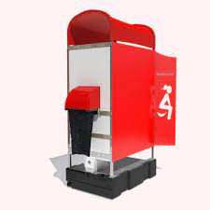
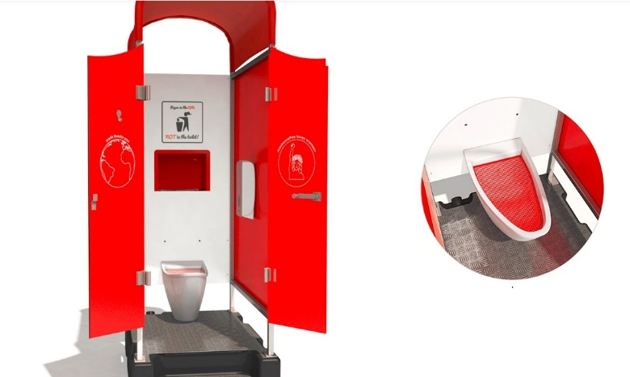

ETAT EXTERIEUR

 | Début de loc |  | Fin de loc
Panneaux / Cloisons

Portes battantes

Sortie Poubelle
Toit
ETAT INTERIEUR
 | Début de loc |  | Fin de loc
Portes + Système de fermeture des portes
Panneaux / Cloisons

Sol
Entrée Poubelle
Cuvette
Grille sur cuvette
Distributeur papier
Option : Distributeur gel hydroalcoolique
Tuyau flexible de raccord cuvette / cuve + colliers de serrage
Cuve sous WC eaux usées
Bouchon de vidange
Vérif et explication du fonctionnement avec client
Panneaux signalétique sur grille(s) / barrière(s)
Divers
MATERIEL A ASSURER PAR VOS SOINS (VOL, INCENDIE, BRIS DE GLACE, DEGATS DES EAUX.)

Date, Nom et Signature |  | Date, Nom et Signature

Signature précédée mention "bon pour accord" |  | Signature précédée mention "bon pour accord"

